Overview
 |  | Manuální testování projektu 01 - Jana Weiner

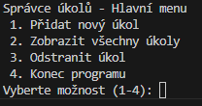
Zadání |  |  | Testovací aplikace
 | Vytvořit testovací případy (TC) pro každou funkci v projektu Task manager. Tyto případy by měly pokrýt všechny možné cesty a okrajové případy pro každou z funkcí. Testovací případy budou sloužit jako návrh pro automatické testy nebo manuální ověření správnosti programu. Testovací případy budou napsány napr v Excelu
 | Potřeba vytvořit:

 | Seznam testovacích případů: - pro každou funkci (hlavni_menu, pridat_ukol, zobrazit_ukoly, odstranit_ukol) vytvořte samostatnou sadu testovacích případů. - Popište konkrétní kroky testování, očekávané výsledky a situace, které by mohly nastat (např. chybové stavy).

 | Pokrytí různých typů testů: - Pozitivní testy: Situace, kdy je funkce použita správně (např. přidání úkolu s platnými vstupy). - Negativní testy: Situace, kdy uživatel zadá neplatné nebo neúplné údaje (napr. Prázdný název úkolu). - Hraniční případy: Například přidání prvního úkolu, zobrazení prázdného seznamu, odstranění posledního úkolu.

 | Popis testovacích případů: - Každý případ by měl obsahovat: - Název testovacího případu. - Popis ( detailnější vysvětlení, co je cílem testu) - Vstupní podmínky (např. jaký je stav seznamu úkolů před testem). - Kroky testu (co má uživatel udělat, nebo jaká data zadat). - Očekávaný výsledek (co má program udělat nebo zobrazit). - Skutečný výsledek (co program udělal). - Stav (pass/fail) - Poznámky (např. proč je tento případ důležitý).

Bug-screen
 | ID Test Case | Název | Očekávaný výsledek | Výsledek z aplikace (obr.)

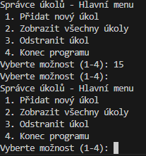
hlavni_menu
 | TC005 | Výběr neplatné možnosti z menu | Program zobrazí chybovou hlášku "Neplatná volba, zvolte možnost 1-4"

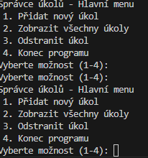
 | TC006 | Poněchání prázdneho pole při výběru možnosti z menu | Program zobrazí chybovou hlášku "Neplatná volba, zvolte možnost 1-4"

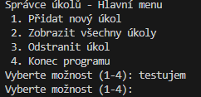
 | TC007 | Výběr neplatné možnosti z menu | Program zobrazí chybovou hlášku "Neplatná volba, zvolte možnost 1-4"

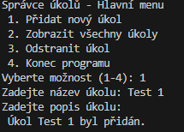
pridat_ukol
 | TC002 | Zadání názvu úkolu bez popisu úkolu | Program zobrazí chybovou hlášku, že popis úkolu je povinný údaj a požáda nás o opětovné zadání údajů.

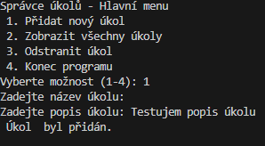
 | TC003 | Zadání popisu úkolu bez zadání názvu úkolu | Program zobrazí chybovou hlášku že Název úkolu je povinný údaj a požáda nás o opětovné zadání údajů.

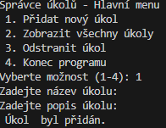
 | TC004 | Ponechání polí název a popis úkolu prázdne | Program zobrazí chybovou hlášku že Název úkolu a Popis úkolu je povinný údaj.

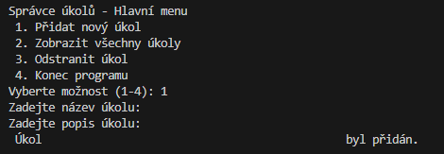
 | TC005 | Vložení mezer do polí název a popis úkolu | Program zobrazí chybovou hlášku že Název úkolu a Popis úkolu je povinný údaj.

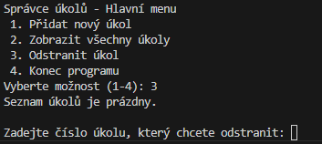
odstranit_ukol
 | TC002 | Kontrola prázdneho seznamu a volby odstranit | Po spuštení volby 3, kdy seznam úkolů je prázdny, se nezobrazí možnost pro odstranění úkolu. Objeví se chybová hláška "Seznam je prázdny, tedy není možnost odstranit žádny úkol."

